订单数量
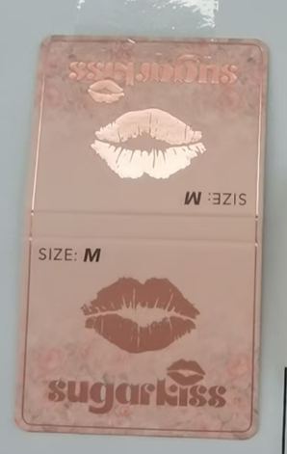
商店 | ROSS JUNIOR | 工厂： |  | 数量： |  | 货期： | 2025-06-10 | 制单：
订单PO# | 009635 | 款号 | SBJK021RS |  |  | 面料：
尺码搭配 |  | 颜色英文 | 客款号 | S | M | L | XL | 尺码配比 | 总计
颜色
主身色
白色 | 11-0601TCX | BRIGHT WHITE | SBJK021RS-W | 104 | 208 | 208 | 104 | 1-2-2-1 | 624
黑色 | 19-3911TCX | BLACK BEAUTY | SBJK021RS-B | 104 | 208 | 208 | 104 | 1-2-2-1 | 624
总计 |  |  |  |  |  |  |  | 总合计 | 1248

